Sheet1
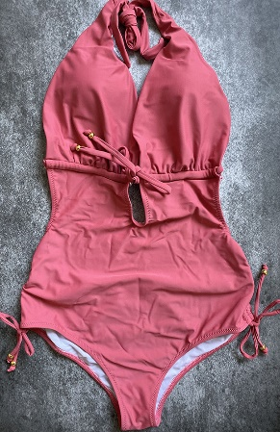 | SKU | UPC
 | Liora24-Peach-S | 600977590742

 | Liora24-Peach-M | 600977590735

 | Liora24-Peach-L | 600977590728

 | Liora24-Peach-XL | 600977590711

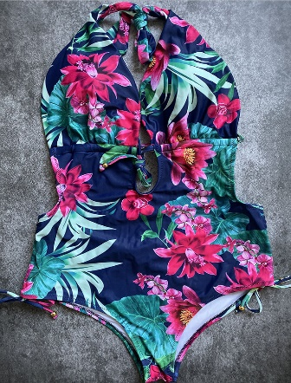 | SKU | UPC
 | Liora24-Dark blue-S | 600977590704

 | Liora24-Dark blue-M | 600977590698

 | Liora24-Dark blue-L | 600977590681

 | Liora24-Dark blue-XL | 600977590674

